タイトル
同志社大学様

 | 学生勤務管理システム

 | CK-020_給与計算処理

 | 【 Ver 1.20 】

 |  |  | 2023年10月 5日作成

 |  |  | 2025年 7月17日改訂

見出し部タイトル制御テーブル
タイトル項目 |  | タイトル項目埋め込み内容
①システム名 |  | 学生勤務管理システム
②サブシステム名 |  | 共通機能
③分類名
④作業工程名 |  | 機能設計
⑤ドキュメント代表名 |  | CK-020_給与計算処理
⑥ドキュメント詳細名 |  | ※ページ毎に個別入力
⑦作成者 |  | 木田 優
⑧作成日 |  | 2023-10-05
⑦改定者 |  | ※ページ毎に個別入力
⑧改定日 |  | 2025/07/17
⑨管理記号 |  | DUC010
⑩Ｖｅｒ |  | 【 Ver 1.20 】

機能概要・画面遷移図
システム名 |  |  |  | 学生勤務管理システム |  | 工 程 |  |  | 機能設計 |  |  | 作 成 |  | 木田 優 |  | 2023-10-05 | 管理記号
サブシステム名 |  |  |  | 共通機能 |  | ドキュメント |  |  | CK-020_給与計算処理 |  |  | 改 訂 |  | 木田 優 |  | 2024-01-24

機能名称 |  |  |  | 給与計算処理 |  |  |  |  | 機能ＩＤ | CK-020 |  | 利用想定ユーザー |  |  | 管理者、担当者
機 能 概 要

 | 勤務データの給与計算処理を行う時に使用する。
 | 勤務データの勤務時間集計表、二校地間移動回数表、勤務時間アラート情報、勤務時間集計データ（仮）を出力することができる。

画 面 遷 移 図

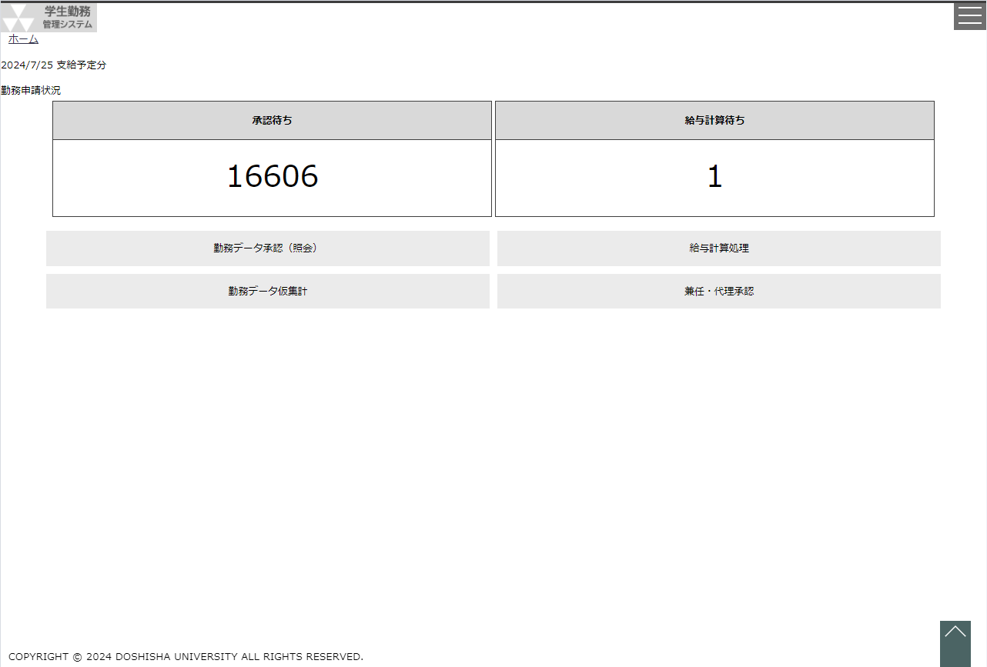
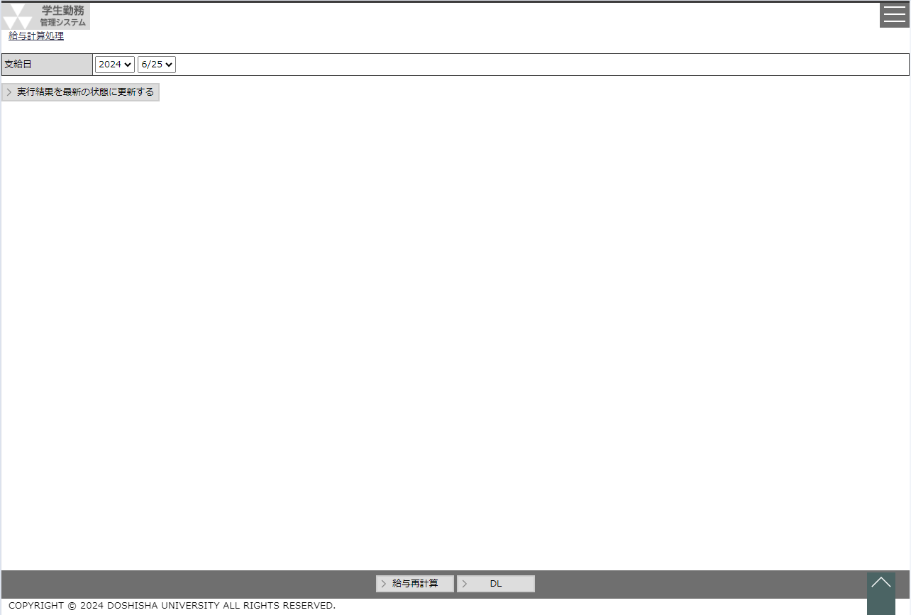
 |  | ○ホーム画面（管理者のみ） |  |  |  |  | ○給与計算処理画面 |  |  |  |  |  | 勤務時間集計データ出力
 |  |  | （CC-020-01G） |  |  |  |  | （CK-020-01G） |  |  |  |  | 二校地間移動回数データ出力 |  |  |  | 勤務時間アラート情報出力
 |  |  |  |  | 給与計算処理ボタン |  |  |  |  |  | ＤＬボタン |  | （CK-020-03C） |  |  |  | （CK-020-05E）
CSV
CSV
EXCEL

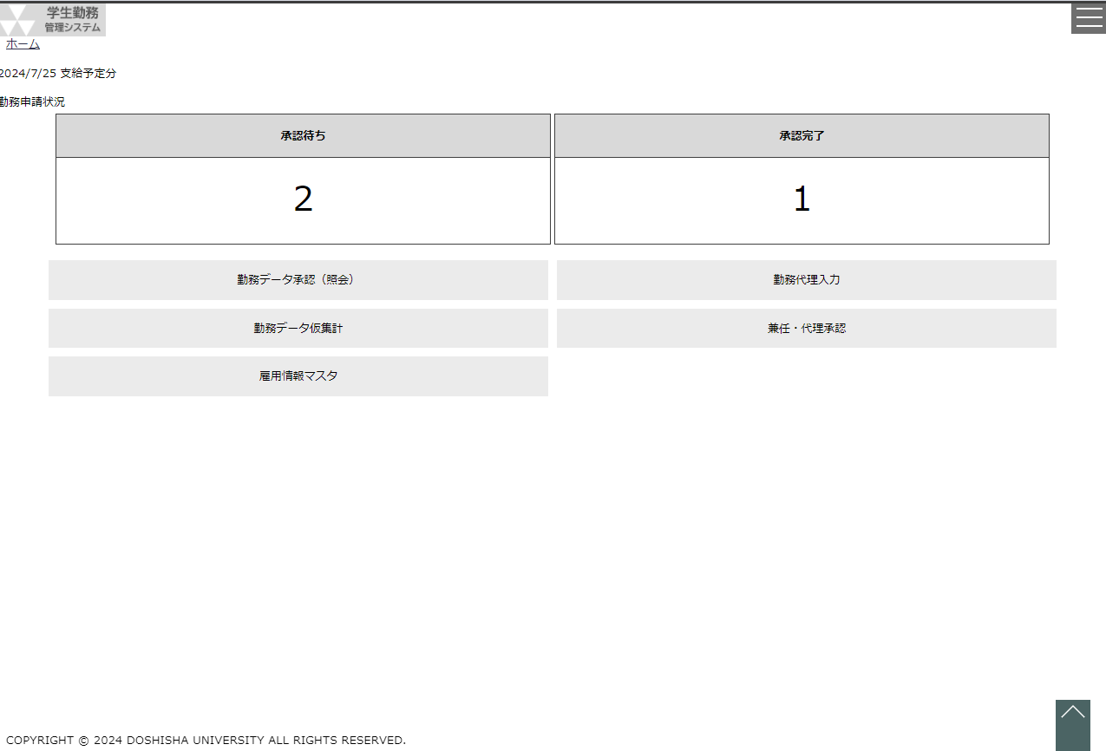
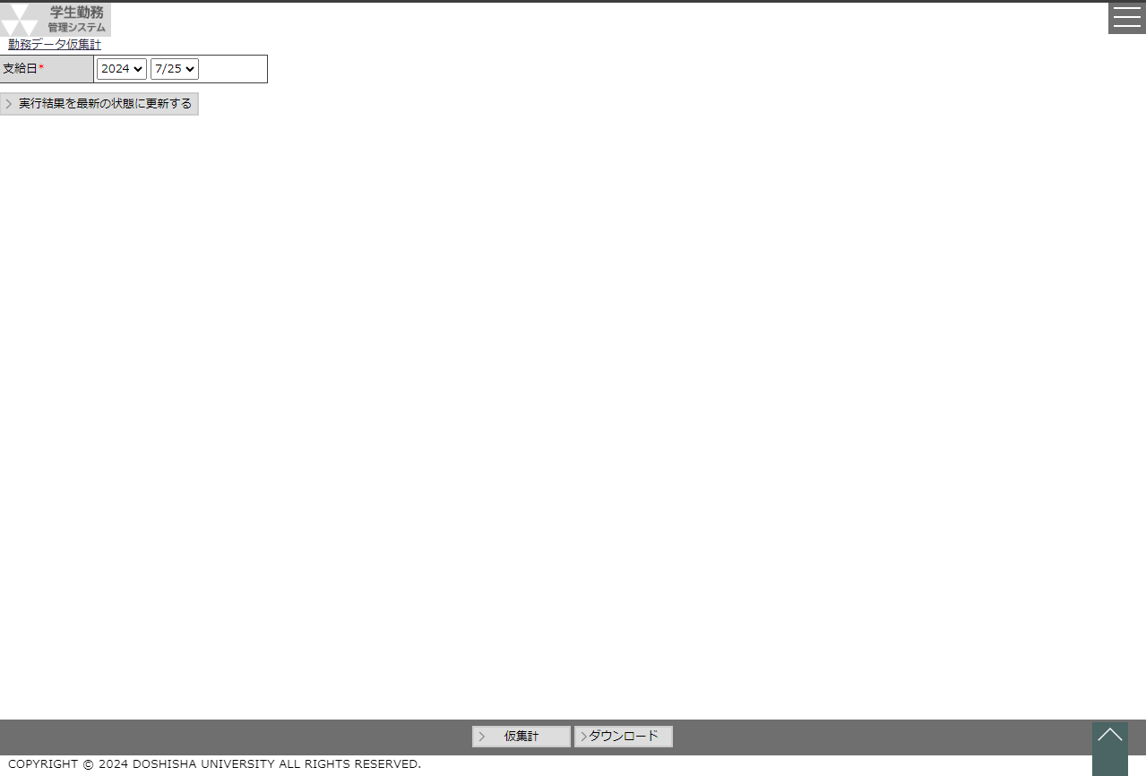
 |  | ○ホーム画面（管理者・担当者） |  |  |  |  | ○勤務データ仮集計画面
 |  |  | （CC-020-01G） |  |  |  |  | （CK-020-02G） |  |  |  |  | 勤務時間集計データ（仮）出力
 |  |  |  |  | 勤務データ仮集計 |  |  |  |  |  | 仮集計ボタン |  | （CK-020-04E）
EXCEL
 |  |  |  |  | ボタン

給与計算処理
システム名 |  |  |  |  | 学生勤務管理システム |  |  |  |  |  |  |  |  |  |  |  |  |  |  | 工 程 |  |  | 機能設計 |  |  |  |  |  |  |  |  |  |  |  |  |  |  | 作 成 |  |  |  | 木田 優 |  |  |  |  |  |  |  | 2023-10-05 |  |  |  | 管理記号
サブシステム名 |  |  |  |  | 共通機能 |  |  |  |  |  |  |  |  |  |  |  |  |  |  | ドキュメント |  |  | CK-020_給与計算処理 |  |  |  |  |  |  |  |  |  |  |  |  |  |  | 改 訂 |  |  |  | 木田 優 |  |  |  |  |  |  |  | 2025-07-17

画面名称 |  |  |  |  | 給与計算処理 |  |  |  |  |  |  |  |  |  |  |  |  |  |  |  |  |  | 画面ＩＤ |  | CK-010-02G |  |  |  |  |  |  |  |  |  |  |  |  | 利用想定ユーザー |  |  |  |  |  |  |  |  |  | 管理者
画面レイアウト |  |  |  |  |  |  |  |  |  |  |  |  |  |  |  |  |  |  |  |  |  |  |  |  |  |  |  |  |  |  |  |  |  |  |  |  |  | 機能概要

 |  |  |  |  |  |  |  |  |  |  |  |  |  |  |  |  |  |  |  |  |  |  |  |  |  |  |  |  |  |  |  |  |  |  |  |  |  |  | ・ | 勤務データの給与計算処理を行う時に使用する。
 |  |  |  |  |  |  |  |  |  |  |  |  |  |  |  |  |  |  |  |  |  |  |  |  |  |  |  |  |  |  |  |  |  |  |  |  |  |  | ・ | 勤務データの給与計算、給与再計算、勤務時間集計表、
 |  |  |  |  |  |  |  |  |  |  |  |  |  |  |  |  |  |  |  |  |  |  |  |  |  |  |  |  |  |  |  |  |  |  |  |  |  |  |  | 勤務時間アラート情報を出力することができる。

 |  |  |  |  |  |  |  |  |  |  |  |  |  |  |  |  |  |  |  |  |  |  |  |  |  |  |  |  |  |  |  |  |  |  |  |  |  | 画面説明 （処理内容・アクション等）

 |  |  |  |  |  |  |  |  |  |  |  |  |  |  |  |  |  |  |  |  |  |  |  |  |  |  |  |  |  |  |  |  |  |  |  |  |  |  | ・ | 支給日は直近の給与計算の対象となる給与支給日を初期値とする。

 |  |  |  |  |  |  |  |  |  |  |  |  |  |  |  |  |  |  |  |  |  |  |  |  |  |  |  |  |  |  |  |  |  |  |  |  |  |  | ・ | 給与計算ボタンを押下すると、確認メッセージを表示したうえで
 |  |  |  |  |  |  |  |  |  |  |  |  |  |  |  |  |  |  |  |  |  |  |  |  |  |  |  |  |  |  |  |  |  |  |  |  |  |  |  | 給与計算を行う。
 |  |  |  |  |  |  |  |  |  |  |  |  |  |  |  |  |  |  |  |  |  |  |  |  |  |  |  |  |  |  |  |  |  |  |  |  |  |  |  | ※支給日を給与計算済みの日に設定した場合は、給与計算のボタンは
 |  |  |  |  |  |  |  |  |  |  |  |  |  |  |  |  |  |  |  |  |  |  |  |  |  |  |  |  |  |  |  |  |  |  |  |  |  |  |  | 給与再計算ボタンに変更する。
 |  |  |  |  |  |  |  |  |  |  |  |  |  |  |  |  |  |  |  |  |  |  |  |  |  |  |  |  |  |  |  |  |  |  |  |  |  |  |  |  | （ただし、当月中に限る）
 |  |  |  |  |  |  |  |  |  |  |  |  |  |  |  |  |  |  |  |  |  |  |  |  |  |  |  |  |  |  |  |  |  |  |  |  |  |  |  | ※給与計算処理を行うと、勤務時間集計表、二校地間移動回数表、
 |  |  |  |  |  |  |  |  |  |  |  |  |  |  |  |  |  |  |  |  |  |  |  |  |  |  |  |  |  |  |  |  |  |  |  |  |  |  |  | 勤務情報アラート情報を出力する。

 |  |  |  |  |  |  |  |  |  |  |  |  |  |  |  |  |  |  |  |  |  |  |  |  |  |  |  |  |  |  |  |  |  |  |  |  |  |  | ・ | 給与計算済みの支給日を選択した場合は、計算時の勤務データをDL
 |  |  |  |  |  |  |  |  |  |  |  |  |  |  |  |  |  |  |  |  |  |  |  |  |  |  |  |  |  |  |  |  |  |  |  |  |  |  |  | できるDLボタンを表示する。
 |  |  |  |  |  |  |  |  |  |  |  |  |  |  |  |  |  |  |  |  |  |  |  |  |  |  |  |  |  |  |  |  |  |  |  |  |  |  |  | DLボタンを押下すると、勤務時間集計表、勤務時間アラート情報を
 |  |  |  |  |  |  |  |  |  |  |  |  |  |  |  |  |  |  |  |  |  |  |  |  |  |  |  |  |  |  |  |  |  |  |  |  |  |  |  | 出力する。

リストボックス |  |  |  |  |  |  |  |  |  |  |  |  |  |  |  |  |  |  |  |  |  |  |  |  |  |  |  |  |  |  |  |  |  |  |  |  |  | 権限による画面制御
項目名 |  |  |  |  |  |  | 内容 |  |  |  |  |  |  |  |  |  |  |  |  |  |  |  |  |  |  | 並び順
支給日（年） |  |  |  |  |  |  | 給与支給日マスタの給与支給日の年 |  |  |  |  |  |  |  |  |  |  |  |  |  |  |  |  |  |  | 降順
支給日（月日） |  |  |  |  |  |  | 支給日（年）に一致する給与支給日マスタの給与支給日の月日 |  |  |  |  |  |  |  |  |  |  |  |  |  |  |  |  |  |  | 降順

 |  |  |  |  |  |  |  |  |  |  |  |  |  |  |  |  |  |  |  |  |  |  |  |  |  |  |  |  |  |  |  |  |  |  |  |  |  | 一覧の並び順

画 面 補 足 説 明

 | 〇給与計算時の画面の流れ |  |  |  |  |  |  |  |  |  |  |  |  |  |  |  |  |  |  |  |  |  |  |  |  | ○入力項目
 |  |  |  |  |  |  |  |  |  |  |  |  |  |  |  |  |  |  |  |  |  |  |  |  |  | 項目名 |  |  |  |  |  |  |  |  |  |  |  |  |  | 入力必須 |  |  |  | 桁数 |  |  | 入力制限等
 |  | 給与計算実行 |  |  |  |  |  |  |  |  |  |  |  |  |  |  |  |  |  |  |  |  |  |  |  | 支給日（年） |  |  |  |  |  |  |  |  |  |  |  |  |  | 〇 |  |  |  | － |  |  | リストボックス
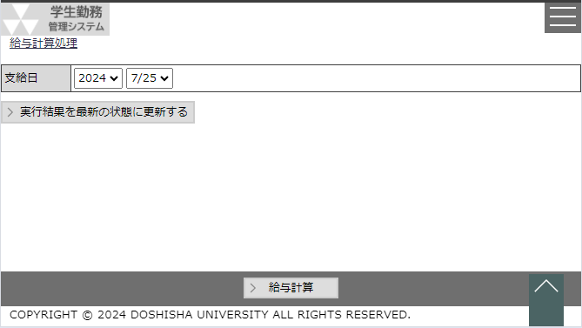
 |  |  |  |  |  |  |  |  |  |  |  |  |  |  |  |  |  |  |  |  |  |  |  |  |  | 支給日（月） |  |  |  |  |  |  |  |  |  |  |  |  |  | 〇 |  |  |  | － |  |  | リストボックス

 |  |  |  |  |  |  |  |  |  |  |  |  |  |  |  |  |  |  |  |  |  |  |  |  |  | ○リストボックス
 |  |  |  |  |  |  |  |  |  |  |  |  |  |  |  |  |  |  |  |  |  |  |  |  |  |  | 【支給日】
 |  |  |  |  |  |  |  |  |  |  |  |  |  |  |  |  |  |  |  |  |  |  |  |  |  |  |  | 支給日 |  |  |  |  |  |  |  |  |  |  |  |  |  |  | ▼ |  |  |  |  |  |  |  | ▼
 |  |  |  |  |  |  |  |  |  |  |  |  |  |  |  |  |  |  |  |  |  |  |  |  |  |  |  |  |  |  |  |  |  |  |  | 2023 |  |  |  |  |  |  |  |  | 9/23
 |  |  |  |  |  |  |  |  |  |  |  |  |  |  |  |  |  |  |  |  |  |  |  |  |  |  |  |  |  |  |  |  |  |  |  | 2022 |  |  |  |  |  |  |  |  | 8/23
 |  |  |  |  |  |  |  |  |  |  |  |  |  |  |  |  |  |  |  |  |  |  |  |  |  |  |  |  |  |  |  |  |  |  |  | 2021 |  |  |  |  |  |  |  |  | 7/23

 |  |  |  |  |  |  |  |  |  |  |  |  |  |  |  |  |  |  |  |  |  |  |  |  |  |  | 支給日（年）の選択結果に連動して、支給日（月）のリストボックスを変動させる。
 |  |  |  |  |  |  |  |  |  |  |  |  |  |  |  |  |  |  |  |  |  |  |  |  |  |  | 支給日（年）を未選択にすると、支給日（月）はクリアする。

 |  |  |  |  |  |  |  |  |  |  |  |  |  |  |  |  |  |  |  |  |  |  |  |  |  | ○給与計算ボタン
 |  |  |  |  |  |  |  |  |  |  |  |  |  |  |  |  |  |  |  |  |  |  |  |  |  |  | 給与計算の抽出条件に該当する全ての勤務データを集計する。
 |  |  |  |  |  |  |  |  |  |  |  |  |  |  |  |  |  |  |  |  |  |  |  |  |  |  | なお、勤務アラートの条件に一致する勤務データが存在した場合は、勤務アラート情報を抽出する。

 |  |  |  |  |  |  |  |  |  |  |  |  |  |  |  |  |  |  |  |  |  |  |  |  |  | 〇ＤＬボタン
 |  |  |  |  |  |  |  |  |  |  |  |  |  |  |  |  |  |  |  |  |  |  |  |  |  |  | 給与計算処理で集計・抽出された勤務時間集計表、二校地間移動回数表、勤務アラート情報を出力する。

 |  |  |  |  |  |  |  |  |  |  |  |  |  |  |  |  |  |  |  |  |  |  |  |  |  |  |  | 給与計算処理の抽出条件
 |  |  |  |  |  |  |  |  |  |  |  |  |  |  |  |  |  |  |  |  |  |  |  |  |  |  |  | # | 条件
 |  |  |  |  |  | ・給与計算ボタンを給与再計算ボタンに変更し、DLボタンを表示する。 |  |  |  |  |  |  |  |  |  |  |  |  |  |  |  |  |  |  |  |  |  | 1 | 勤務データの最終ステータスが承認済
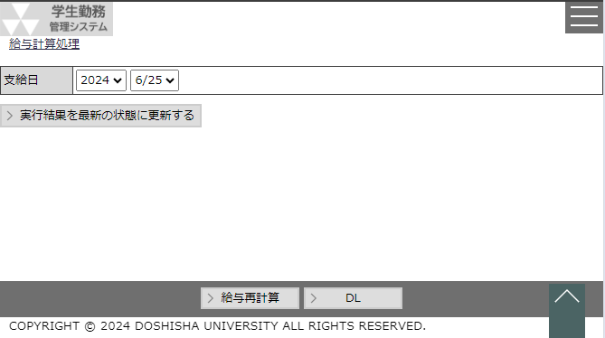
 |  |  |  |  |  |  |  |  |  |  |  |  |  |  |  |  |  |  |  |  |  |  |  |  |  |  |  | 2 | 勤務データの勤務日が給与支給日マスタの勤務月まで（ただし、同一年度に限る）
 |  |  |  |  |  |  |  |  |  |  |  |  |  |  |  |  |  |  |  |  |  |  |  |  |  |  |  |  | 例として、給与支給日マスタの勤務月が「2023年10月」の場合、対象となる勤務データは
 |  |  |  |  |  |  |  |  |  |  |  |  |  |  |  |  |  |  |  |  |  |  |  |  |  |  |  |  | 2023年10月31日までの勤務日が登録されている勤務データとする。

 |  |  |  |  |  |  |  |  |  |  |  |  |  |  |  |  |  |  |  |  |  |  |  |  |  |  | 画面の支給日と給与支給日マスタの「勤務月」「給与計算処理実施日」によって、給与計算ボタンの
 |  |  |  |  |  |  |  |  |  |  |  |  |  |  |  |  |  |  |  |  |  |  |  |  |  |  | 活性/非活性、給与再計算ボタンへの切替を制御する。
 |  |  |  |  |  |  |  |  |  |  |  |  |  |  |  |  |  |  |  |  |  |  |  |  |  |  |  | 制御例：
 |  |  |  |  |  |  |  |  |  |  |  |  |  |  |  |  |  |  |  |  |  |  |  |  |  |  |  | システム操作日 |  |  |  |  |  |  | 画面の支給日 |  |  |  |  |  |  | 勤務月 |  |  |  | 給与計算処理実施日 |  |  |  |  | 給与計算ボタン |  |  |  | 備考
 |  |  |  |  |  |  |  |  |  |  |  |  |  |  |  |  |  |  |  |  |  |  |  |  |  |  |  | 2023-09-02 |  |  |  |  |  |  | 2023-09-25 |  |  |  |  |  |  | 2023-08-01 |  |  |  | Null |  |  |  |  | 活性 |  |  |  | 未給与計算
 |  |  |  |  |  |  |  |  |  |  |  |  |  |  |  |  |  |  |  |  |  |  |  |  |  |  |  | 202/9/11 |  |  |  |  |  |  | 2023-09-25 |  |  |  |  |  |  | 2023-08-01 |  |  |  | 2023-09-10 |  |  |  |  | 再計算（活性） |  |  |  | 給与再計算可能
 |  |  |  |  |  |  |  |  |  |  |  |  |  |  |  |  |  |  |  |  |  |  |  |  |  |  |  | 2023-09-02 |  |  |  |  |  |  | 2023-08-25 |  |  |  |  |  |  | 2023-07-01 |  |  |  | 2023-08-10 |  |  |  |  | 再計算（非活性） |  |  |  | 支給日を先月に変更
 |  |  |  |  |  |  |  |  |  |  |  |  |  |  |  |  |  |  |  |  |  |  |  |  |  |  |  | 2023-09-02 |  |  |  |  |  |  | 2023-08-25 |  |  |  |  |  |  | 2023-07-01 |  |  |  | Null |  |  |  |  | 非活性 |  |  |  | 給与計算未実施のため
 |  |  | 勤務時間集計表 |  |  |  |  |  |  |  |  |  |  |  |  |  |  |  |  |  |  |  |  |  |  |  |  | 2023-09-11 |  |  |  |  |  |  | 2023-10-25 |  |  |  |  |  |  | 2023-09-01 |  |  |  | Null |  |  |  |  | 非活性 |  |  |  | 給与計算年月不一致
 |  |  | 二校地間移動回数表 |  |  |  |  |  |  |  |  |  |  |  |  |  |  |  |  |  |  |  |  |  |  |  |  |  | ※給与支給日を超えた後に給与計算・再計算はできません。
 |  |  | 勤務アラート情報 |  |  |  |  |  | が出力される |  |  |  |  |  |  |  |  |  |  |  |  |  |  |  |  |  |  |  | ※システム操作日と給与支給日の年月が一致していない場合、給与計算はできません。

画 面 補 足 説 明

 | ○勤務時間集計表フォーマット |  |  |  |  |  |  |  |  |  |  |  |  |  | ファイル名：『勤務時間集計表_yyyymmdd.csv』 |  |  |  |  |  |  |  |  |  |  |  | 〇二校地間移動回数表フォーマット |  |  |  |  |  |  |  |  |  |  |  |  |  |  |  | ファイル名：『二校地間移動回数表_yyyymmdd.csv』
 |  | 項目名 |  |  |  |  |  |  |  |  |  | 備考 |  |  |  |  |  |  |  |  |  |  |  |  |  |  |  | 項目名 |  |  |  |  |  |  |  |  |  |  |  |  |  | 備考
 |  | 法人コード |  |  |  |  |  |  |  |  |  | 10000 固定 |  |  |  |  |  |  |  |  |  |  |  |  |  |  |  | 法人コード |  |  |  |  |  |  |  |  |  |  |  |  |  | 10000 固定
 |  | 処理年 |  |  |  |  |  |  |  |  |  | 画面の支給日の年 |  |  |  |  |  |  |  |  |  |  |  |  |  |  |  | 処理年 |  |  |  |  |  |  |  |  |  |  |  |  |  | 画面の支給日の年
 |  | 処理月 |  |  |  |  |  |  |  |  |  | 画面の支給日の月 |  |  |  |  |  |  |  |  |  |  |  |  |  |  |  | 処理月 |  |  |  |  |  |  |  |  |  |  |  |  |  | 画面の支給日の月
 |  | 処理回数 |  |  |  |  |  |  |  |  |  | 0 固定 |  |  |  |  |  |  |  |  |  |  |  |  |  |  |  | 処理回数 |  |  |  |  |  |  |  |  |  |  |  |  |  | 0 固定
 |  | 職員番号 |  |  |  |  |  |  |  |  |  | 勤務情報.社員ＩＤ（学生ＩＤ） |  |  |  |  |  |  |  |  |  |  |  |  |  |  |  | 処理区分 |  |  |  |  |  |  |  |  |  |  |  |  |  | 1 固定
 |  | 複数身分識別ＩＤ |  |  |  |  |  |  |  |  |  | 勤務情報.複数身分ＩＤ |  |  |  |  |  |  |  |  |  |  |  |  |  |  |  | 職員番号 |  |  |  |  |  |  |  |  |  |  |  |  |  | 勤務情報.社員ＩＤ（学生ＩＤ）
 |  | 勤怠枚数 |  |  |  |  |  |  |  |  |  | 1 固定 |  |  |  |  |  |  |  |  |  |  |  |  |  |  |  | 複数身分識別ＩＤ |  |  |  |  |  |  |  |  |  |  |  |  |  | 勤務情報.複数身分ＩＤ
 |  | 項目ＩＤ※１ |  |  |  |  |  |  |  |  |  | 勤務時間の条件によってＩＤを決定 |  |  |  |  |  |  |  |  |  |  |  |  |  |  |  | 項目ＩＤ |  |  |  |  |  |  |  |  |  |  |  |  |  | H560301 固定
 |  | 数値※１ |  |  |  |  |  |  |  |  |  | 勤務時間の集計（小数点以下切り上げの整数値） |  |  |  |  |  |  |  |  |  |  |  |  |  |  |  | 金額 |  |  |  |  |  |  |  |  |  |  |  |  |  | 勤務情報.校地移動フラグ(TRUE)の集計
 |  |  |  |  |  |  |  |  |  |  |  |  |  |  |  |  |  |  |  |  |  |  |  |  |  |  |  | 終了処理年 |  |  |  |  |  |  |  |  |  |  |  |  |  | 空白 固定
 |  |  |  |  |  |  |  |  |  |  |  |  |  |  |  |  |  |  |  |  |  |  |  |  |  |  |  | 終了処理月 |  |  |  |  |  |  |  |  |  |  |  |  |  | 空白 固定
 |  | ※1 勤務時間集計表出力条件について |  |  |  |  |  |  |  |  |  |  |  |  |  |  |  |  |  |  |  |  |  |  |  |  |  | 終了処理回数 |  |  |  |  |  |  |  |  |  |  |  |  |  | 空白 固定
 |  | 職種が一般の場合
 |  | 項目ID |  | 項目ID名称 |  |  |  |  |  | 出力条件 |  |  |  |  |  |  |  |  |  |  |  |  |  |  |  |  | 〇出力サンプル（勤務時間集計表）
 |  | F08030 |  | 時）所定H100 |  |  |  |  |  | 平日の勤務時間数（F08050,F8060を除いた勤務時間数） |  |  |  |  |  |  |  |  |  |  |  |  |  |  |  |  |  | 法人コード |  |  |  |  |  | 処理年 |  |  |  | 処理月 |  |  |  | 処理回数 |  |  | 職員番号 |  |  |  | 複数身分識別ＩＤ |  |  | 勤怠枚数 |  | 項目ID |  | 数値
 |  | F08050 |  | 時）時間外125 |  |  |  |  |  | 土曜日勤務、8時間を超えた勤務時間数 |  |  |  |  |  |  |  |  |  |  |  |  |  |  |  |  |  | 100000 |  |  |  |  |  | 2023 |  |  |  | 10 |  |  |  | 0 |  |  | 13111551 |  |  |  | 112tad01 |  |  | 1 |  | F08030 |  | 16
 |  | F08060 |  | 時）休日H135 |  |  |  |  |  | 日祝勤務時間数 |  |  |  |  |  |  |  |  |  |  |  |  |  |  |  |  |  | 100000 |  |  |  |  |  | 2023 |  |  |  | 10 |  |  |  | 0 |  |  | 13111551 |  |  |  | 112tad01 |  |  | 1 |  | F08050 |  | 2
 |  | F08040 |  | 時）深夜割25 |  |  |  |  |  | 22時～5時の勤務時間集計（F8030の内数） |  |  |  |  |  |  |  |  |  |  |  |  |  |  |  |  |  | 100000 |  |  |  |  |  | 2023 |  |  |  | 10 |  |  |  | 0 |  |  | 13111551 |  |  |  | 112tad01 |  |  | 1 |  | F08060 |  | 1
 |  | F08070 |  | 週40時間超25 |  |  |  |  |  | 日～土の勤務で40時間超過分の時間数（F8030,8050,8060の内数） |  |  |  |  |  |  |  |  |  |  |  |  |  |  |  |  |  | 100000 |  |  |  |  |  | 2023 |  |  |  | 10 |  |  |  | 0 |  |  | 13111551 |  |  |  | 112tad01 |  |  | 1 |  | H560301 |  | 4
 |  | F08080 |  | 60時間超25 |  |  |  |  |  | 1ヶ月の勤務で60時間超過分の時間数（F8030,8050,8060の内数） |  |  |  |  |  |  |  |  |  |  |  |  |  |  |  |  |  | 100000 |  |  |  |  |  | 2023 |  |  |  | 10 |  |  |  | 0 |  |  | 13111551 |  |  |  | 112tad01 |  |  | 1 |  | F08070 |  | 16
 |  |  |  |  |  |  |  |  |  |  |  |  |  |  |  |  |  |  |  |  |  |  |  |  |  |  |  | 100000 |  |  |  |  |  | 2023 |  |  |  | 10 |  |  |  | 0 |  |  | 13112645 |  |  |  | 112tad01 |  |  | 1 |  | F08080 |  | 2
 |  | 職種が一般以外の場合 |  |  |  |  |  |  |  |  |  |  |  |  |  |  |  |  |  |  |  |  |  |  |  |  |  | 100000 |  |  |  |  |  | 2023 |  |  |  | 10 |  |  |  | 0 |  |  | 13113456 |  |  |  | 112tad01 |  |  | 1 |  | F08030 |  | 20
 |  | 項目ID |  | 項目ID名称 |  |  |  |  |  | 出力条件 |  |  |  |  |  |  |  |  |  |  |  |  |  |  |  |  |  | 100000 |  |  |  |  |  | 2023 |  |  |  | 10 |  |  |  | 0 |  |  | 13114155 |  |  |  | 112tad01 |  |  | 1 |  | F08030 |  | 20
 |  | F08030 |  | 時）所定H100 |  |  |  |  |  | 日～土の勤務時間数（F08050,F8060を除いた勤務時間数） |  |  |  |  |  |  |  |  |  |  |  |  |  |  |  |  |  | 100000 |  |  |  |  |  | 2023 |  |  |  | 10 |  |  |  | 0 |  |  | 13121456 |  |  |  | 112tad01 |  |  | 1 |  | F08030 |  | 20
 |  | F08050 |  | 時）時間外125 |  |  |  |  |  | 8時間を超えた勤務時間数
 |  | F08040 |  | 時）深夜割25 |  |  |  |  |  | 22時～5時の勤務時間集計（F8030の内数） |  |  |  |  |  |  |  |  |  |  |  |  |  |  |  |  | 〇出力サンプル（二校地間移動回数表）
 |  | F08070 |  | 週40時間超25 |  |  |  |  |  | 日～土の勤務で40時間超過分の時間数（F8030,8050の内数） |  |  |  |  |  |  |  |  |  |  |  |  |  |  |  |  |  | 法人コード |  |  |  |  |  | 処理年 |  |  |  | 処理月 |  |  |  | 処理回数 |  |  |  | 処理区分 |  |  |  | 職員番号 |  | 複数身分識別ＩＤ |  |  | 項目ID |  | 金額
 |  | F08080 |  | 60時間超25 |  |  |  |  |  | 1ヶ月の勤務で60時間超過分の時間数（F8030,8050の内数） |  |  |  |  |  |  |  |  |  |  |  |  |  |  |  |  |  | 100000 |  |  |  |  |  | 2023 |  |  |  | 10 |  |  |  | 0 |  |  |  | 1 |  |  |  | 13111551 |  | 112tad01 |  |  | H5600301 |  | 4
 |  |  |  |  |  |  |  |  |  |  |  |  |  |  |  |  |  |  |  |  |  |  |  |  |  |  |  | 100000 |  |  |  |  |  | 2023 |  |  |  | 10 |  |  |  | 0 |  |  |  | 1 |  |  |  | 13112645 |  | 112tad01 |  |  | H5600301 |  | 6
 |  |  |  |  |  |  |  |  |  |  |  |  |  |  |  |  |  |  |  |  |  |  |  |  |  |  |  | 100000 |  |  |  |  |  | 2023 |  |  |  | 10 |  |  |  | 0 |  |  |  | 1 |  |  |  | 13113456 |  | 112tad01 |  |  | H5600301 |  | 3
 |  |  |  |  |  |  |  |  |  |  |  |  |  |  |  |  |  |  |  |  |  |  |  |  |  |  |  | 100000 |  |  |  |  |  | 2023 |  |  |  | 10 |  |  |  | 0 |  |  |  | 1 |  |  |  | 13114155 |  | 112tad01 |  |  | H5600301 |  | 1

 |  |  |  |  |  |  |  |  |  |  |  |  |  |  |  |  |  |  |  |  |  |  |  |  |  |  |  |  |  |  |  |  |  |  |  |  |  |  |  |  |  |  |  |  |  |  |  |  |  |  | 終了処理年 |  | 終了処理月 |  |  | 終了処理回数

画 面 補 足 説 明

 | ○勤務時間アラート情報 |  |  |  |  |  |  |  |  |  |  |  |  |  |  |  |  |  |  |  |  |  |  |  |  |  | アラート |  |  |  |  |  | メッセージ
 |  | 勤務アラートの抽出条件 |  |  |  |  |  |  |  |  |  |  |  |  |  |  |  |  |  |  |  |  |  |  |  |  | 0007 |  |  |  |  |  | 1週間での勤務時間が20時間を超えています。(留学生)
 |  | 前提条件：勤務データの最終ステータスが承認済 |  |  |  |  |  |  |  |  |  |  |  |  |  |  |  |  |  |  |  |  |  |  |  |  | 0008 |  |  |  |  |  | 職種合計で1日の勤務時間が6時間を超えています。
 |  | # | 職種コード |  | 職種 |  |  |  |  |  |  |  | ワーニング条件 |  |  |  |  |  |  |  |  |  |  | アラート |  |  | 0009 |  |  |  |  |  | 職種合計で1日の勤務時間が8時間を超えています。
 |  | 1 | 01 |  | TA |  |  |  |  |  |  |  | 1日6時間超過 |  |  |  |  |  |  |  |  |  |  | 0001 |  |  | 0010 |  |  |  |  |  | 職種合計で1週間の勤務時間が12時間を超えています。
 |  | 2 |  |  |  |  |  |  |  |  |  |  | 1週12時間超過（日～土） |  |  |  |  |  |  |  |  |  |  | 0003 |  |  | 0011 |  |  |  |  |  | 職種合計で1週間の勤務時間が40時間を超えています。
 |  | 3 | 02 |  | SA |  |  |  |  |  |  |  | 1日6時間超過 |  |  |  |  |  |  |  |  |  |  | 0001 |  |  | 0012 |  |  |  |  |  | 勤務が3か月連続で発生しています。
 |  | 4 |  |  |  |  |  |  |  |  |  |  | 1週12時間超過（日～土） |  |  |  |  |  |  |  |  |  |  | 0003
 |  | 5 | 03 |  | RA |  |  |  |  |  |  |  | 1日7時間超過 |  |  |  |  |  |  |  |  |  |  | 0002
 |  | 6 |  |  |  |  |  |  |  |  |  |  | 1週12時間超過（日～土） |  |  |  |  |  |  |  |  |  |  | 0003 |  |  | 〇1セメスターのアラート条件について
 |  | 7 |  |  |  |  |  |  |  |  |  |  | 1週26時間超過（日～土） |  |  |  |  |  |  |  |  |  |  | 0004 |  |  |  | 対象の勤務月の月初日を参照し、参照日が学年暦マスタのどちらの学期かでセメスターの範囲を取得する。
 |  | 8 | 04 |  | LA |  |  |  |  |  |  |  | 1日6時間超過 |  |  |  |  |  |  |  |  |  |  | 0001 |  |  |  | ※例えば1月給与支給日の作業時には秋学期が対象となりますが、仮に過去分の春学期の6月の勤務データが
 |  | 9 |  |  |  |  |  |  |  |  |  |  | 1週12時間超過（日～土） |  |  |  |  |  |  |  |  |  |  | 0003 |  |  |  |  | 集計対象となっても春学期分を考慮したチェックは不要
 |  | 10 | 05 |  | 留学生チューター |  |  |  |  |  |  |  | 1ヵ月8時間超過 |  |  |  |  |  |  |  |  |  |  | 0005
 |  | 11 |  |  |  |  |  |  |  |  |  |  | 1セメスター40時間超過（学年暦マスタの学期単位） |  |  |  |  |  |  |  |  |  |  | 0006 |  |  | 〇職種の複数条件時のアラート内容について
 |  | 12 | 06 |  | 研究活動等支援員 |  |  |  |  |  |  |  | 1日6時間超過 |  |  |  |  |  |  |  |  |  |  | 0001 |  |  |  | 単一職種で超過していても、複数職種での超過と捉えられるワーニングの出力になるため、
 |  | 13 |  |  |  |  |  |  |  |  |  |  | 1週12時間超過（日～土） |  |  |  |  |  |  |  |  |  |  | 0003 |  |  |  | 「どの雇用部課・職種」で発生したのかは対象部課に管理者より報告する運用で対応する。
 |  | 14 | 51 |  | 一般 |  |  |  |  |  |  |  |  |  |  |  |  |  |  |  |  |  |  |  |  |  |  |  |  |  |  |  |  |  |  |  |  |  |  |  |  |  |  |  |  |  |  |  |  |  |  |  |  |  |  |  |  | 2025年度改修_項番2 | （学生アルバイトより一般の方がわかりやすいので、修正）
 |  |  |  |  |  |  |  |  |  |  |  |  |  |  |  |  |  |  |  |  |  |  |  |  |  |  | 〇 | 複数雇用されている学生の勤務アラートについて |  |  |  |  |  |  |  |  |  |  |  |  |  |  |  |  |  |  |  |  |  |  |  |  |  |  |  |  |  | 2025年度改修_項番2
 |  | # | 対象 |  |  |  |  |  |  |  |  |  | ワーニング条件 |  |  |  |  |  |  |  |  |  |  | アラート |  |  |  | 担当者が出力する勤務時間アラートでは担当者の雇用部課での勤務がない場合、出力しない |  |  |  |  |  |  |  |  |  |  |  |  |  |  |  |  |  |  |  |  |  |  |  |  |  |  | ※管理者は出力する
 |  | 15 | 留学生 |  |  |  |  |  |  |  |  |  | 種別が学生アルバイトの場合、1週20時間以上超過 （どの曜日から起算しても1週間） |  |  |  |  |  |  |  |  |  |  | 0007 |  |  |  | 例： |  | 下記例の場合、経済学部の担当者が出力する勤務時間アラートには出力されない
 |  |  |  |  |  |  |  |  |  |  |  |  |  |  |  |  |  |  |  |  |  |  |  |  |  |  |  |  |  | 社員ＩＤ |  |  |  |  | 雇用部課 |  |  |  |  |  |  | 職種 |  |  | 勤務日 |  |  |  |  | 勤務時間
 |  |  |  |  |  |  |  |  |  |  |  |  |  |  |  |  |  |  |  |  |  |  |  |  |  |  |  |  |  | 13111551 |  |  |  |  | 文学部・研究科 |  |  |  |  |  |  | TA |  |  | 2025/6/2(月) |  |  |  |  | 9：00～13：00
 |  | 複数条件チェック |  |  |  |  |  |  |  |  |  |  |  |  |  |  |  |  |  |  |  |  |  |  |  |  |  |  |  | 13111551 |  |  |  |  | 文学部・研究科 |  |  |  |  |  |  | RA |  |  | 2025/6/2(月) |  |  |  |  | 14：00～18：00
 |  | # | 対象 |  |  |  |  |  |  |  |  |  | ワーニング条件 |  |  |  |  |  |  |  |  |  |  | アラート |  |  |  |  |  | 13111551 |  |  |  |  | 経済学部･研究科 |  |  |  |  |  |  | RA |  |  | 2025/6/3(火) |  |  |  |  | 10：00～12：00
 |  | 16 | TA,SA,RA,LA,研究活動等支援員 |  |  |  |  |  |  |  |  |  | 左記職種での勤務の合計で下記を超過 |  |  |  |  |  |  |  |  |  |  |  |  |  |  |  |  |  |  |  |  |  |  |  |  |  |  |  |  |  |  |  |  |  |  |  |  |  |  |  |  |  |  |  |  | 2025年度改修_項番2 | （身分より職種の方がわかりやすいので、修正）
 |  |  |  |  |  |  |  |  |  |  |  |  | 1日6時間超過 |  |  |  |  |  |  |  |  |  |  | 0008 |  |  |  |  |  | アラートメッセージ
 |  |  |  |  |  |  |  |  |  |  |  |  | 1週12時間超過（日～土） |  |  |  |  |  |  |  |  |  |  | 0010 |  |  |  |  |  |  | 1日での勤務時間が6時間を超えています。 |  |  |  |  |  |  |  |  |  |  |  |  |  |  |  |  | ←文学部の担当者が出力した場合のみ出力される
 |  | 17 | 全職種 |  |  |  |  |  |  |  |  |  | 全職種での勤務の合計で下記を超過 |  |  |  |  |  |  |  |  |  |  |  |  |  |  |  |  |  |  |  |  |  |  |  |  |  |  |  |  |  |  |  |  |  |  |  |  |  |  |  |  |  |  |  |  | 2025年度改修_項番2 | （身分より職種の方がわかりやすいので、修正）
 |  |  |  |  |  |  |  |  |  |  |  |  | 1日8時間超過 |  |  |  |  |  |  |  |  |  |  | 0009 |  |  |  |  |  | 下記例の場合、文学部・経済学部の担当者が出力する勤務時間アラートに出力される |  |  |  |  |  |  |  |  |  |  |  |  |  |  |  |  |  |  |  |  |  |  |  |  |  |  |  |  | （全員より全職種の方がわかりやすいので、修正）
 |  |  |  |  |  |  |  |  |  |  |  |  | 1週40時間超過（日～土） |  |  |  |  |  |  |  |  |  |  | 0011 |  |  |  |  |  | 社員ＩＤ |  |  |  |  | 雇用部課 |  |  |  |  |  |  | 職種 |  |  | 勤務日 |  |  |  |  | 勤務時間
 |  | 18 | 一般 |  |  |  |  |  |  |  |  |  | 左記職種での勤務が3ヵ月連続で発生 |  |  |  |  |  |  |  |  |  |  | 0012 |  |  |  |  |  | 13111551 |  |  |  |  | 文学部・研究科 |  |  |  |  |  |  | TA |  |  | 2025/6/2(月) |  |  |  |  | 9：00～13：00 |  |  |  |  |  |  |  | 2025年度改修_項番2 | （学生アルバイトより一般の方がわかりやすいので、修正）
 |  |  |  |  |  |  |  |  |  |  |  |  |  |  |  |  |  |  |  |  |  |  |  |  |  |  |  |  |  | 13111551 |  |  |  |  | 文学部・研究科 |  |  |  |  |  |  | RA |  |  | 2025/6/2(月) |  |  |  |  | 14：00～18：00
 |  | アラート |  |  | メッセージ |  |  |  |  |  |  |  |  |  |  |  |  |  |  |  |  |  |  |  |  |  |  |  |  | 13111551 |  |  |  |  | 経済学部･研究科 |  |  |  |  |  |  | RA |  |  | 2025/6/3(火) |  |  |  |  | 10：00～13：00
 |  | 0001 |  |  | 1日での勤務時間が6時間を超えています。 |  |  |  |  |  |  |  |  |  |  |  |  |  |  |  |  |  |  |  |  |  |  |  |  | 13111551 |  |  |  |  | 経済学部･研究科 |  |  |  |  |  |  | RA |  |  | 2025/6/4(水) |  |  |  |  | 10：00～13：00
 |  | 0002 |  |  | 1日での勤務時間が7時間を超えています。
 |  | 0003 |  |  | 1週間での勤務時間が12時間を超えています。 |  |  |  |  |  |  |  |  |  |  |  |  |  |  |  |  |  |  |  |  |  |  |  |  | アラートメッセージ
 |  | 0004 |  |  | 1週間での勤務時間が26時間を超えています。 |  |  |  |  |  |  |  |  |  |  |  |  |  |  |  |  |  |  |  |  |  |  |  |  |  | 1日での勤務時間が6時間を超えています。 |  |  |  |  |  |  |  |  |  |  |  |  |  |  |  |  | ←文学部の担当者が出力した場合のみ出力される
 |  | 0005 |  |  | 1ヶ月での勤務時間が8時間を超えています。 |  |  |  |  |  |  |  |  |  |  |  |  |  |  |  |  |  |  |  |  |  |  |  |  |  | 1週間での勤務時間が12時間を超えています。 |  |  |  |  |  |  |  |  |  |  |  |  |  |  |  |  | ←文学部・経済学部のどちらの担当者が出力した場合も出力される
 |  | 0006 |  |  | 1セメスターでの勤務時間が40時間を超えています。

画 面 補 足 説 明

 | ○勤務時間アラート情報フォーマット |  |  |  |  |  |  |  |  |  |  |  |  |  |  | ファイル名：『勤務時間アラート_yyyymmdd.xlsx』
 |  | 項目名 |  |  |  |  |  |  |  |  |  | 備考 |  |  |  |  |  |  |  |  |  |  |  |  |  | 【ファイルの作成ルールについて】
 |  | アラート |  |  |  |  |  |  |  |  |  | 01：（TA）1日6時間超過、02：（TA）1週12時間超過 |  |  |  |  |  |  |  |  |  |  |  |  |  | 勤務時間アラートは雇用部課別のEXCELファイルと全雇用部課をまとめたEXCELファイルの2種類をZIP化して
 |  | 雇用部課 |  |  |  |  |  |  |  |  |  | 雇用情報マスタ.雇用部課 |  |  |  |  |  |  |  |  |  |  |  |  |  | 一つにしたものがダウンロードできることとする。
 |  | 職種 |  |  |  |  |  |  |  |  |  | 雇用情報マスタ.職種
 |  | 社員ID |  |  |  |  |  |  |  |  |  | 勤務情報.社員ＩＤ（学生ＩＤ） |  |  |  |  |  |  |  |  |  |  |  |  |  | 〇職種の複数条件時のアラート内容について
 |  | 社員氏名 |  |  |  |  |  |  |  |  |  | 社員マスタ.漢字氏名 |  |  |  |  |  |  |  |  |  |  |  |  |  |  | 固定でセットする雇用部課、職種については以下の通りとする。
 |  | 雇用情報 |  |  |  |  |  |  |  |  |  | 職種+曜日講時+科目+クラスコード+主担当教員（姓） [LA]職種+雇用部課名 [学生アルバイトのみ]職種+雇用部課名+雇用情報備考 |  |  |  |  |  |  |  |  |  |  |  |  |  |  |  | アラート番号 |  |  |  |  |  | 雇用部課 |  |  |  |  |  |  |  | 職種
 |  |  |  |  |  |  |  |  |  |  |  |  |  |  |  |  |  |  |  |  |  |  |  |  |  |  |  | ＃16 |  |  |  |  |  | "アシスタント合計" |  |  |  |  |  |  |  | 空白
 |  |  |  |  |  |  |  |  |  |  |  |  |  |  |  |  |  |  |  |  |  |  |  |  |  |  |  | ＃17 |  |  |  |  |  | "学生合計" |  |  |  |  |  |  |  | 空白
 |  | 複数身分ＩＤ |  |  |  |  |  |  |  |  |  | 勤務情報.複数身分ＩＤ
 |  | 対象期間 |  |  |  |  |  |  |  |  |  | 勤務情報.勤務日 yyyy/m/d
 |  | 勤務時間 |  |  |  |  |  |  |  |  |  | 勤務時間 （小数点第三位を切り捨て小数第二位まで表示）

 | 〇勤務時間アラート情報出力サンプル
 |  | アラート条件 |  |  |  |  |  |  | 雇用部課 |  |  |  |  |  |  |  | 職種 |  | 社員ID |  |  | 社員氏名 |  |  | 雇用情報 |  |  |  |  |  |  | 複数身分ID |  |  |  |  |  | 対象期間 |  |  |  |  |  | 勤務時間
 |  | 01：（TA）1日6時間超過 |  |  |  |  |  |  | 経済学部･研究科 |  |  |  |  |  |  |  | TA |  | 13111551 |  |  | 学生 A |  |  | TA 月2 経済学-1 近藤 |  |  |  |  |  |  | 112tad01 |  |  |  |  |  | 2023-10-25 |  |  |  |  |  | 8:00:00
 |  | 01：（TA）1日6時間超過 |  |  |  |  |  |  | 経済学部･研究科 |  |  |  |  |  |  |  | TA |  | 13111551 |  |  | 学生 A |  |  | TA 月2 経済学-2 近藤 |  |  |  |  |  |  | 112tad01 |  |  |  |  |  | 2023-10-26 |  |  |  |  |  | 8:00:00
 |  | 01：（TA）1日6時間超過 |  |  |  |  |  |  | 経済学部･研究科 |  |  |  |  |  |  |  | TA |  | 13111552 |  |  | 学生 B |  |  | TA 月2 経済学-1 近藤 |  |  |  |  |  |  | 112tad01 |  |  |  |  |  | 2023-10-25 |  |  |  |  |  | 8:00:00
 |  | 01：（TA）1日6時間超過 |  |  |  |  |  |  | 経済学部･研究科 |  |  |  |  |  |  |  | TA |  | 13111552 |  |  | 学生 B |  |  | TA 月2 経済学-1 近藤 |  |  |  |  |  |  | 112tad01 |  |  |  |  |  | 2023-10-26 |  |  |  |  |  | 8:00:00
 |  | 01：（TA）1日6時間超過 |  |  |  |  |  |  | 経済学部･研究科 |  |  |  |  |  |  |  | TA |  | 13111553 |  |  | 学生 C |  |  | TA 月2 経済学-1 近藤 |  |  |  |  |  |  | 112tad01 |  |  |  |  |  | 2023-10-25 |  |  |  |  |  | 8:00:00
 |  | 01：（TA）1日6時間超過 |  |  |  |  |  |  | 経済学部･研究科 |  |  |  |  |  |  |  | TA |  | 13111553 |  |  | 学生 C |  |  | TA 月2 経済学-1 近藤 |  |  |  |  |  |  | 112tad01 |  |  |  |  |  | 2023-10-26 |  |  |  |  |  | 8:00:00
 |  | 03：（TA）1週12時間超過 |  |  |  |  |  |  | 経済学部･研究科 |  |  |  |  |  |  |  | TA |  | 13111551 |  |  | 学生 A |  |  | TA 月2 経済学-1 近藤 |  |  |  |  |  |  | 112tad01 |  |  |  |  |  | 2023-10-22 |  |  |  |  |  | 16:00:00
 |  | 03：（TA）1週12時間超過 |  |  |  |  |  |  | 経済学部･研究科 |  |  |  |  |  |  |  | TA |  | 13111552 |  |  | 学生 B |  |  | TA 月2 経済学-1 近藤 |  |  |  |  |  |  | 112tad01 |  |  |  |  |  | 2023-10-22 |  |  |  |  |  | 16:00:00
 |  | 03：（TA）1週12時間超過 |  |  |  |  |  |  | 経済学部･研究科 |  |  |  |  |  |  |  | TA |  | 13111553 |  |  | 学生 C |  |  | TA 月2 経済学-1 近藤 |  |  |  |  |  |  | 112tad01 |  |  |  |  |  | 2023-10-22 |  |  |  |  |  | 16:00:00
 |  | 02：（RA）1日7時間超過 |  |  |  |  |  |  | 経済学部･研究科 |  |  |  |  |  |  |  | RA |  | 13111483 |  |  | 学生 D |  |  | RA 水5 民法-1 斎藤 |  |  |  |  |  |  | 123rad01 |  |  |  |  |  | 2023-10-16 |  |  |  |  |  | 8:00:00

 |  | ※対象期間が1週間や1ヶ月の場合、基準となる開始日を出力する。

画 面 補 足 説 明

 | 〇給与計算処理で未承認の勤務データの繰り越し処理
 |  | 未承認の勤務データについては、給与計算処理にて翌月の給与支給日に自動更新します。
 |  | 翌月に更新することで、未承認の勤務データを今時点で最終承認まで進むと支給される給与支給日となり、
 |  | 勤怠データの承認処理などを行う時の検索条件となる給与支給日として、取り扱うことができます。
 |  |  |  |  |  |  |  |  |  |  |  |  |  |  |  |  |  |  |  |  |  |  |  |  |  |  |  |  |  | 給与計算処理フロー
 |  |  | 給与支給日の処理概要 （勤務入力時の給与支給日について）

画 面 補 足 説 明

 | 〇勤務情報集計表と勤務時間仮集計表の勤務時間の端数処理について

 |  | 勤務情報集計表 |  |  |  |  |  |  |  |  |  |  |  |  |  |  |  |  |  |  |  |  |  |  |  |  | 勤務時間仮集計表
 |  |  | 勤務時間の端数処理： |  |  |  |  | 小数第4位を四捨五入（勤務日毎） |  |  |  |  |  |  |  |  |  |  |  |  |  |  |  |  |  |  |  | 勤務時間の端数処理： |  |  |  |  |  |  |  |  | 小数第3位を切り捨て（勤務レコード毎）
 |  |  |  |  |  |  |  |  |  |  |  |  |  |  |  |  |  |  |  |  |  |  |  |  |  |  |  | （仮集計結果）
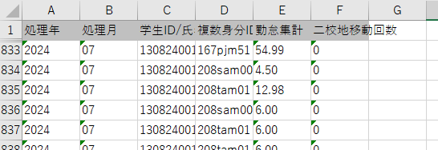

[仮集計対象データ一覧]の勤務時間の合計を勤務時間仮集計表の勤怠集計列に出力

 |  | 勤務時間の端数処理例 |  |  |  |  |  |  |  |  |  |  |  |  |  |  |  | 小数第4位を四捨五入 |  |  | 小数第3位を切り捨て
 |  | 勤務日 |  | 開始時間 |  |  | 終了時間 |  |  | 勤務時間 |  |  |  | 勤務時間（数値） |  |  |  | 勤務情報集計表 |  |  | 勤務時間仮集計表 |  |  |  |  |  |  | （仮集計対象データ一覧）
 |  | 2024-06-05 |  | 10:45:00 |  |  | 12:15:00 |  |  | 1:30:00 |  |  |  | 1.5 |  |  |  | 1.500 |  |  | 1.50
 |  | 2024-06-12 |  | 10:45:00 |  |  | 12:15:00 |  |  | 1:30:00 |  |  |  | 1.5 |  |  |  | 1.500 |  |  | 1.50
 |  | 2024-06-19 |  | 10:45:00 |  |  | 12:15:00 |  |  | 1:30:00 |  |  |  | 1.5 |  |  |  | 1.500 |  |  | 1.50
 |  | 2024-06-20 |  | 21:15:00 |  |  | 22:00:00 |  |  | 0:45:00 |  |  |  | 0.75 |  |  |  | 0.750 |  |  | 0.75
 |  | 2024-06-21 |  | 18:15:00 |  |  | 18:55:00 |  |  | 0:40:00 |  |  |  | 0.66666666667 |  |  |  | 0.667 |  |  | 0.66
 |  | 2024-06-23 |  | 15:30:00 |  |  | 16:30:00 |  |  | 1:00:00 |  |  |  | 1 |  |  |  |  |  |  | 1.00
 |  | 2024-06-23 |  | 19:00:00 |  |  | 19:30:00 |  |  | 0:30:00 |  |  |  | 0.5 |  |  |  |  |  |  | 0.50
 |  |  |  |  |  |  |  |  |  | 1:30:00 |  |  |  | 1.5 |  |  |  | 1.500
 |  | 2024-06-26 |  | 10:45:00 |  |  | 12:15:00 |  |  | 1:30:00 |  |  |  | 1.5 |  |  |  | 1.500 |  |  | 1.50
 |  | 2024-06-28 |  | 19:40:00 |  |  | 20:20:00 |  |  | 0:40:00 |  |  |  | 0.66666666667 |  |  |  | 0.667 |  |  | 0.66
 |  | 2024-06-29 |  | 11:30:00 |  |  | 12:45:00 |  |  | 1:15:00 |  |  |  | 1.25 |  |  |  |  |  |  | 1.25
 |  | 2024-06-29 |  | 14:15:00 |  |  | 15:05:00 |  |  | 0:50:00 |  |  |  | 0.83333333333 |  |  |  |  |  |  | 0.83
 |  | 2024-06-29 |  | 18:20:00 |  |  | 19:10:00 |  |  | 0:50:00 |  |  |  | 0.83333333333 |  |  |  |  |  |  | 0.83
 |  |  |  |  |  |  |  |  |  | 2:55:00 |  |  |  | 2.9166666667 |  |  |  | 2.917
 |  | 2024-06-30 |  | 11:55:00 |  |  | 12:25:00 |  |  | 0:30:00 |  |  |  | 0.5 |  |  |  | 0.500 |  |  | 0.50
 |  |  |  |  |  |  |  |  |  |  |  |  |  | 14.000 |  |  |  | 13.001 |  |  | 12.98
 |  |  |  |  |  |  |  |  |  |  | 小数切り上げの整数値→ |  |  |  |  |  |  | 14

